DOK-VISUAL
DOKUMENTASI VISUAL
Nama Toko / Kode |  | : | T5FR - CEMERLANG |  | 1 | Kode toko dan Nama toko
Alamat Toko |  | : | JL.CEMERLANG RT 007/ RW 002 JATIBENING BARU |  | 2 | Alamat Toko diisi lengkap
 |  |  | KEC.PONDOKGEDE KAB.BEKASI

FOTO ANTENA

 |  |  |  |  |  | KETERANGAN FOTO ANTENA :
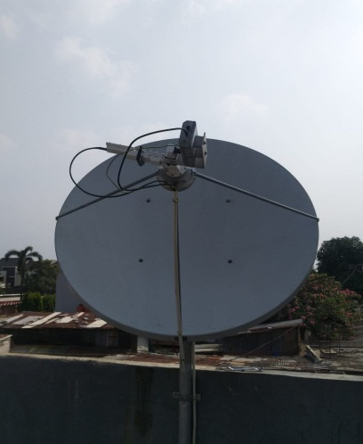 | 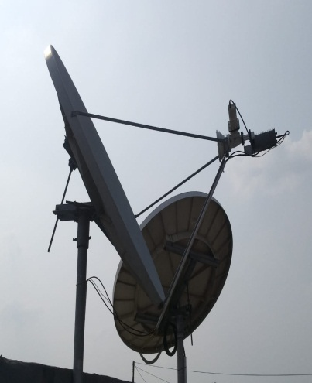 |  |  | 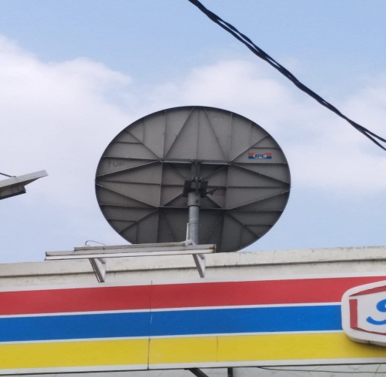 | 1 | Foto antena harus terlihat pas tampak depan keseluruhan antena
 |  |  |  |  | 2 | Foto antena harus terlihat pas tampak samping keseluruhan antena
 |  |  |  |  | 3 | Foto antena harus terlihat pas tampak belakang keseluruhan antena, sticker IPC harus terpasang
 |  |  |  |  |  | dan dipastikan juga tampak baut-baut di canesternya sudah terkunci semua atau belum
 |  |  |  |  | 4 | Foto pedestal antena harus terlihat semua 3 pedestal antena
 |  |  |  |  |  | dan harus dipasang ballast/castin/pemberat, jika menggunakan monopole
 |  |  |  |  |  | harus terlihat full polenya dari atas sampai bawah pole
 |  |  |  |  | 5 | Foto tampak jalur kabel outdoor dari Feedhorn sampai kedalam gedung dan
 |  |  |  |  |  | mohon diperhatikan kabel semua harus dimasukan ke dalam pipa dan harus
 |  |  |  |  |  | rapi penempatan kabelnya
 |  |  |  |  | 6 | Foto Feedhorn untuk memastikan feedhorn sudah terpasang dengan benar
1. Tampak Depan | 2. Tampak Samping |  |  | 3. Tampak Belakang |  | serta memastikan untuk di sambungan konektor I (antaran CPR dan BUC),
 |  |  |  |  |  | 2 Reject Filter, Sambungan LNB, 2 konektor TX dan RX / (6 poin) sudah dirubber semua
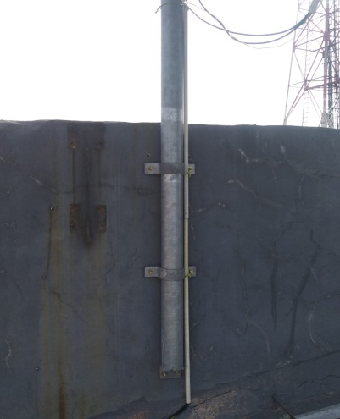 | 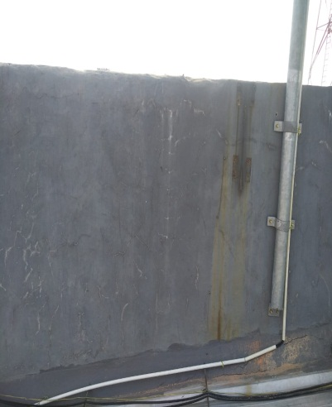 |  |  | 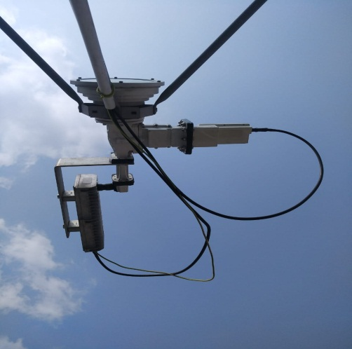 |  | untuk menghindari masuknya air terhadap komponen outdoor VSAT
 |  |  |  |  | 7 | Foto jalur kabel dari kabel outdoor sampai ke modem dan sudah dimasukan
 |  |  |  |  |  | ke dalam pipa atau ke jalur kabel toko
 |  |  |  |  | 8 | Foto tampak modem dengan keadaan lampu System, LAN, TX, RX dan Power menyala
 |  |  |  |  |  | dan penempatan modem tidak boleh disebelah pas UPS
 |  |  |  |  | 9 | Foto tampak keseluruhan depan toko yang sedang di install VSAT
 |  |  |  |  | 10 | Foto tampak konektor modem ke SAT IN dan SAT OUT harus sudah terkrimping /
 |  |  |  |  |  | terkompres agar tidak terlepas konektor dengan kabelnya dan perlu diperhatikan
 |  |  |  |  |  | foto harus sekalian tampak SN Modem yang terpasang

4. Tampak Monopole | 5. Tampak Jalur Kabel Outdoor |  |  | 6. Tampak Feedhorn

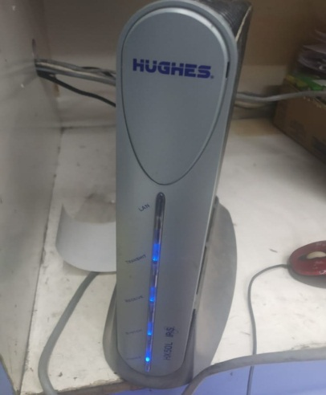
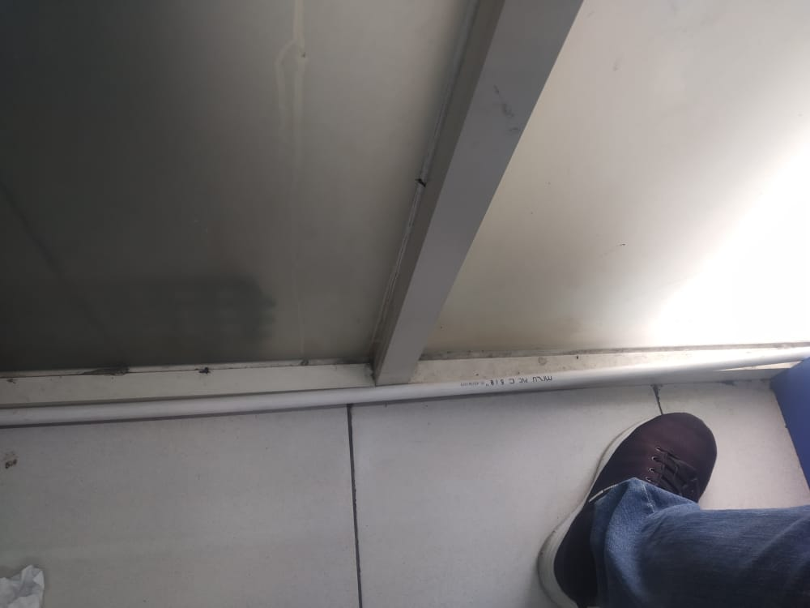 |  |  |  | 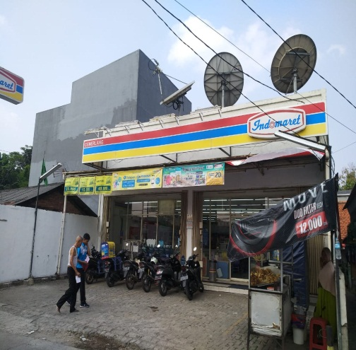 | 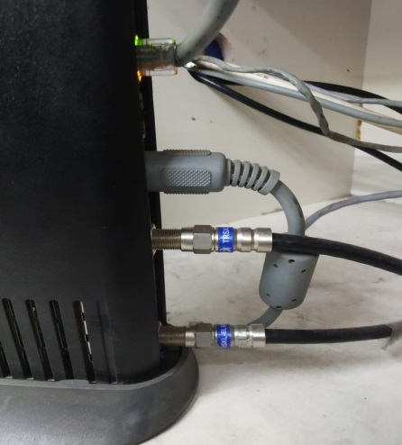

7. Tampak Jalur Kabel Indoor | 8. Tampak Modem |  |  | 9. Tampak Toko Keseluruhan | 10. Tampak Konektor Modem |  | 4. Tampak Full Pole Wallmount

CAPTURE MODEM

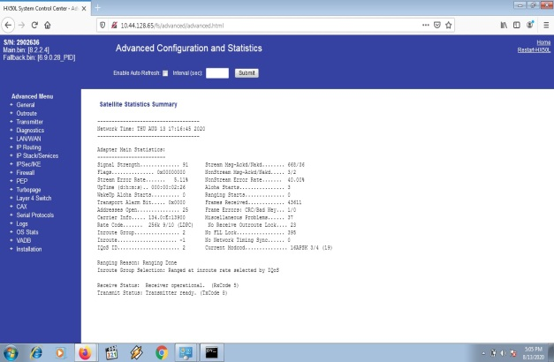 |  |  | 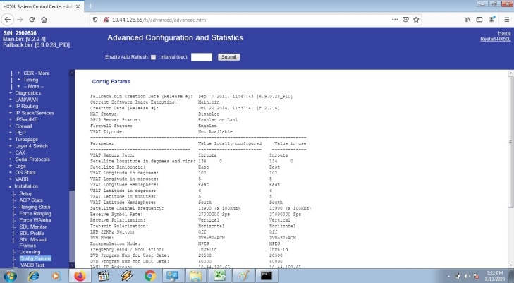 |  | 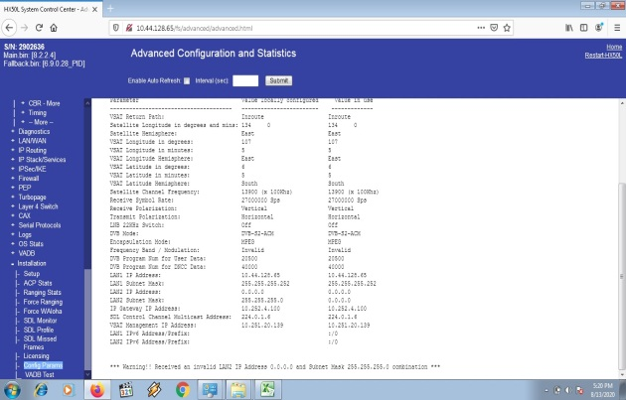 |  |  |  | 1 | Capture General Status Modem disaat modem sudah normal dan sudah selesai download
 |  |  |  |  |  |  |  |  |  | (Main Bin dan Fallback Bin sudah ada) Signal (SQF) sesuai dengan dilokasi saat modem sudah normal
 |  |  |  |  |  |  |  |  | 2 | Capture Config Parameter Modem harus lengkap dan sesuai yang dikasih sama NOC
 |  |  |  |  |  |  |  |  |  | (VSAT Management IP Address, IP Gateaway dan IP LAN Modem)
 |  |  |  |  |  |  |  |  | 3 | Capture Outroute Demod Status harus tercapture EsNo dan uwp SQF
 |  |  |  |  |  |  |  |  | 4 | Capture Signal Strength (SQF) harus sesuai dilokasi setelah melakukan xpoll dengan NOC dan statusnya harus receiver is Locked
 |  |  |  |  |  |  |  |  | 5 | Capture hasil test ping untuk memastikan koneksi toko sudah OK
 |  |  |  |  |  |  |  |  | 6 | Capture Ranging Status harus lengkap (1/2, 2/3, 4/5 dan 9/10) harus success bukan failed
 |  |  |  |  |  |  |  |  |  | dan nilai initial receive Es/No tidak dibawah target Es/No
1. General Status Modem |  |  | 2. Config Parameter Modem |  | 2. Config Parameter Modem

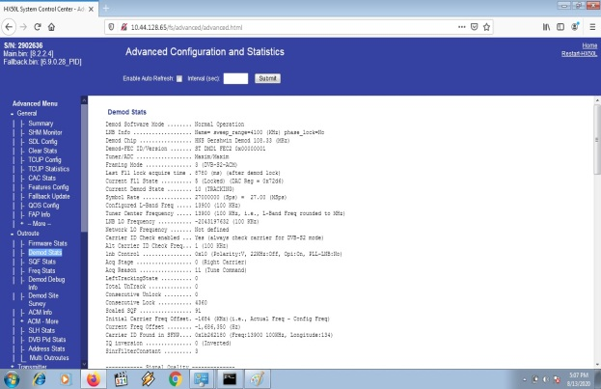 |  |  | 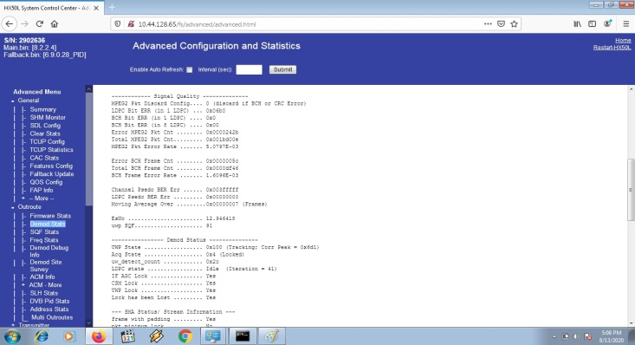 |  | 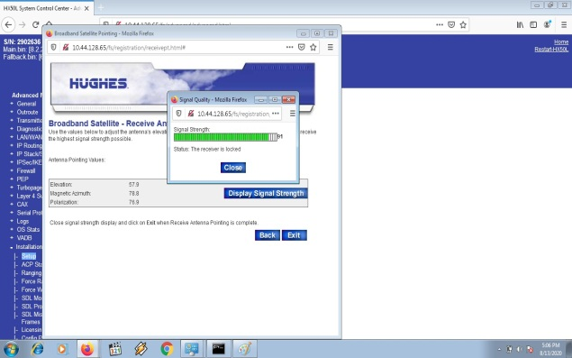

3. Outroute Demod Status |  |  | 3. Outroute Demod Status |  | 4. Signal Quality Factor (SQF)

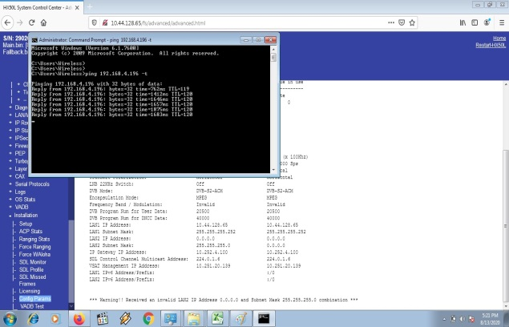 |  |  |  |  | 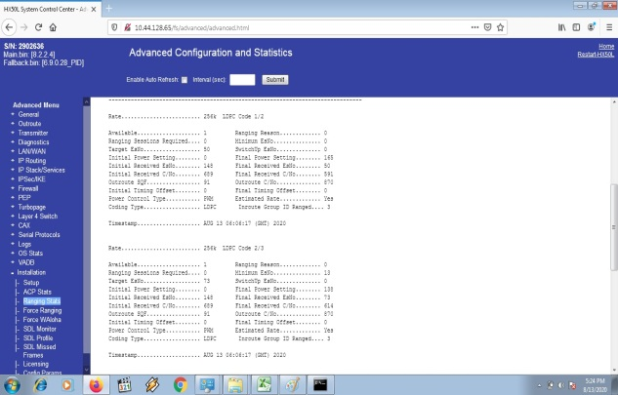 |  |  |  | 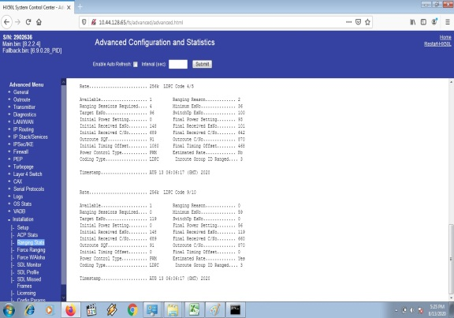

5. Test Ping |  |  | 6. Ranging Status |  | 6. Ranging Status |  |  |  | 6. Ranging Status

CAPTURE SERIAL NUMBER BUC, LNB DAN MODEM

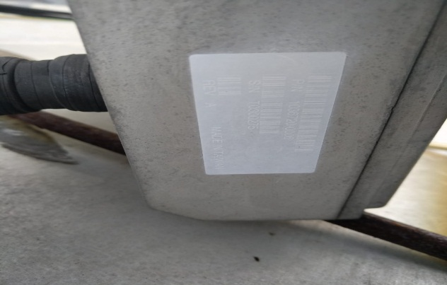 |  |  | 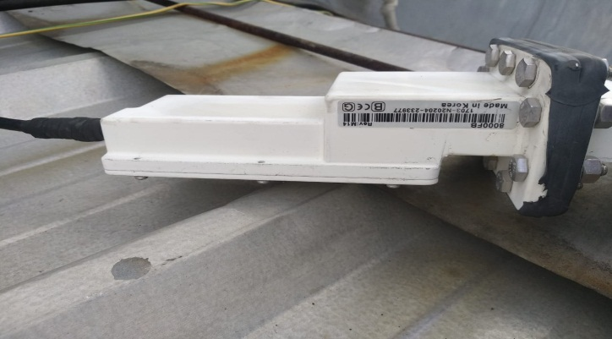 |  | 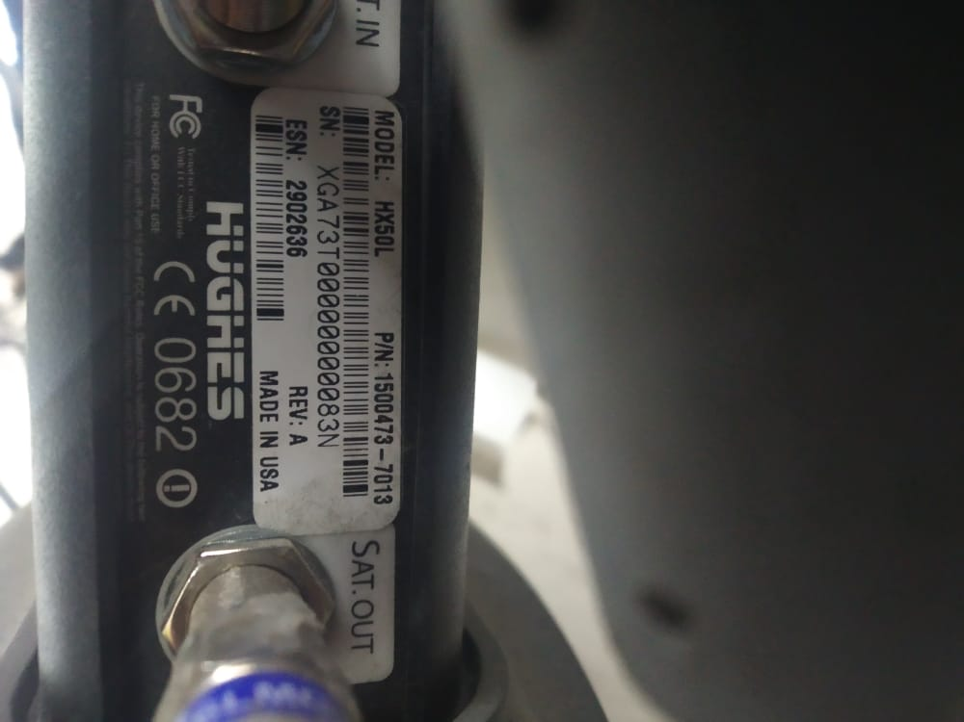 |  |  |  | 1 | Foto SN BUC harus sama dengan SN yang di SJ WEB SO dan di Form Instalasi
 |  |  |  |  |  |  |  |  | 2 | Foto SN LNB harus sama dengan SN yang di SJ WEB SO dan di Form Instalasi
 |  |  |  |  |  |  |  |  | 3 | Foto SN Modem harus sama dengan SN yang di SJ WEB SO dan di Form Instalasi

1. SN BUC : T0300275 |  |  | 2. SN LNB : 1604-N20204-233977 |  | 3. SN MODEM : 2902636# XGA73T00000000083N

CAPTURE PENGUKURAN ELEKTRIKAL DI TOKO

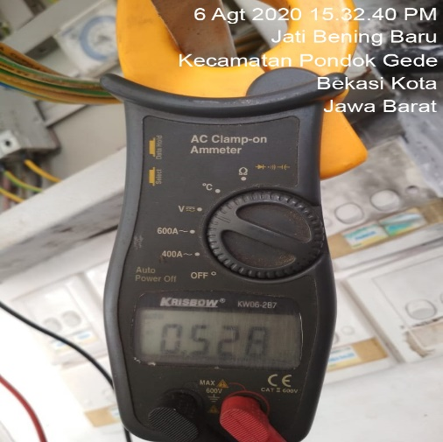
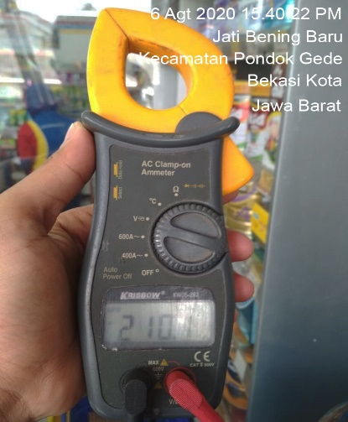 | 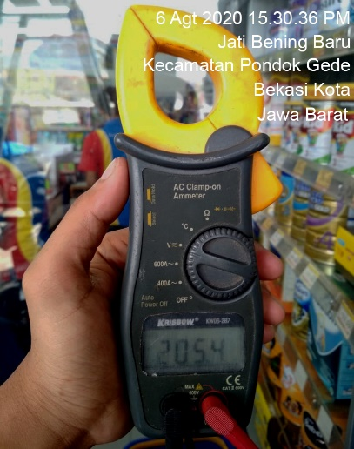 |  |  | S | 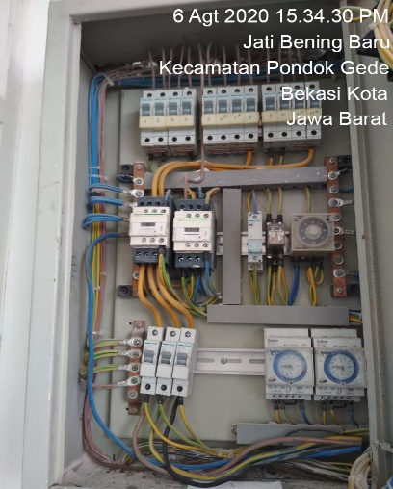 |  |  | 1 | Foto hasil pengukuran Phase-Netral menggunakan AVO meter sesuai dengan elektrikal di toko
 |  |  |  |  |  |  |  | 2 | Foto hasil pengukuran Phase-Grounding menggunakan AVO meter sesuai dengan elektrikal di toko
 |  |  |  |  |  |  |  | 3 | Foto hasil pengukuran Netral-Grounding menggunakan AVO meter sesuai dengan elektrikal di toko
 |  |  |  |  |  |  |  |  | Maksimal untuk Netral-Grounding di toko <=5 Volt yang diperbolehkan
 |  |  |  |  |  |  |  | 4 | Foto Panel Listrik untuk memastikan kabel grounding yang dari antena dipasang ke dalam panel listrik toko

1. Pengukuran phase-netral | 2. Pengukuran phase-ground |  |  | 3. Pengukuran ground-netral | 4. KABEL GROUND ke panel
 |  |  |  |  |  |  |  |  | Ver_24-05-2019

 |  |  |  |  |  |  |  |  |  |  | X1

